关系图
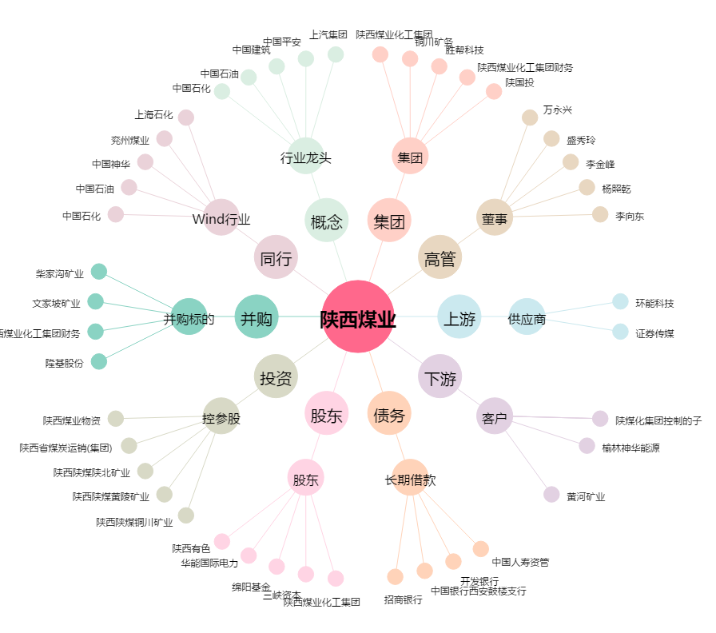
陕西煤业[601225.SH] - 关系概览图

